售价案例
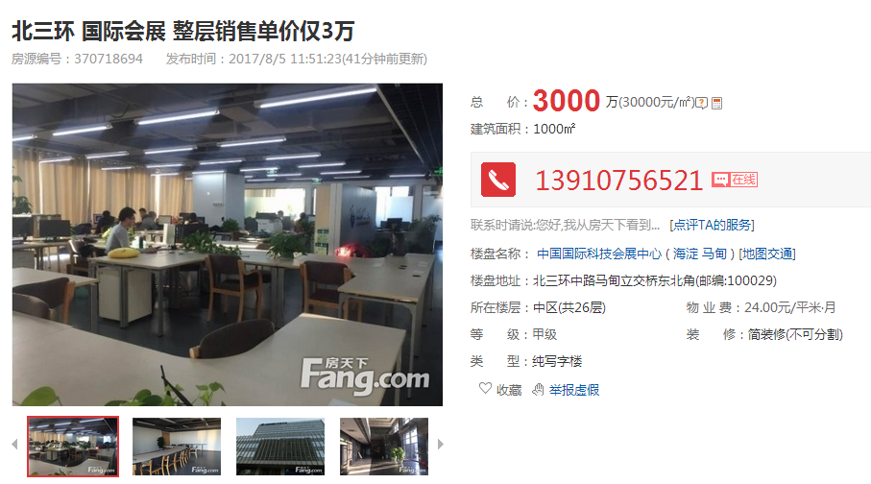

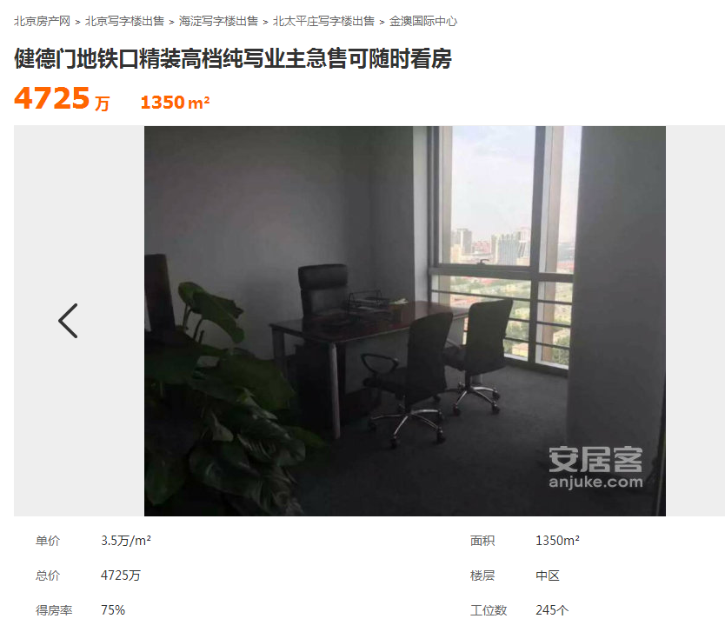

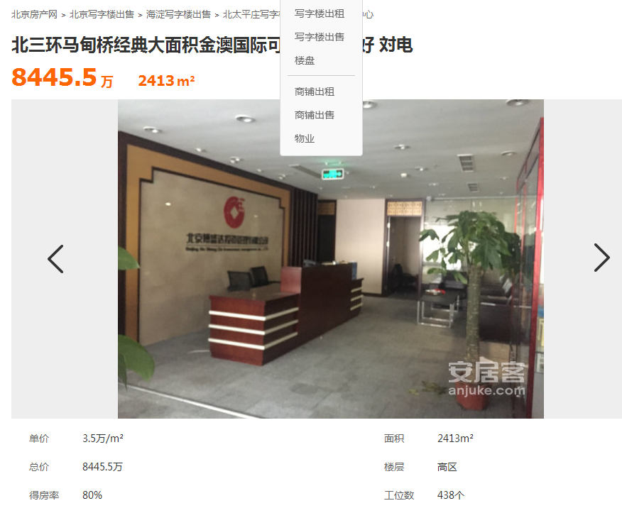

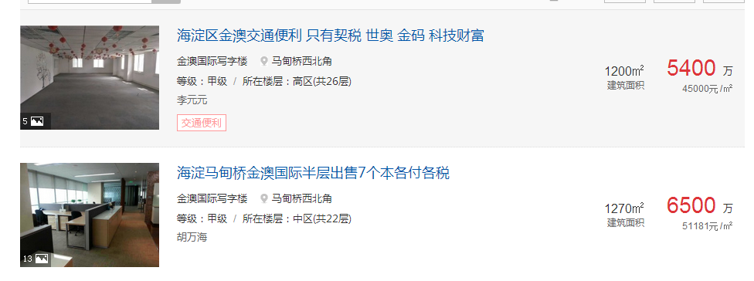

求租金
市场比较法求租赁价格
表3：比较因素条件指数表 |  |  |  |  |  |  |  |  |  | 表6：因素比较修正系数表
咨询对象及可比案例 |  | 咨询对象 |  | 案例D |  | 案例E |  | 案例F |  | 比较因素 |  | 案例D |  | 案例E |  | 案例F |  | 比较因素 |  | 案例D | 案例E | 案例F
 |  | 花园东路8号33幢高德大厦 | 系数 | 仰源大厦 | 系数 | 花园路25号 | 系数 | 天博中润写字楼 | 系数
交易时间 |  | 2017-8 | 100 | 2017-8 | 100 | 2017-8 | 100 | 2017-8 | 100 | 交易时间 |  | 100/ | 100 | 100/ | 100 | 100/ | 100 | 交易时间 |  | 1.0000000000 | 1.0000000000 | 1.0000000000
交易情况 |  | 正常 | 100 | 正常 | 100 | 正常 | 100 | 正常 | 100 | 交易情况 |  | 100/ | 100 | 100/ | 100 | 100/ | 100 | 交易情况 |  | 1.0000000000 | 1.0000000000 | 1.0000000000
房屋现状用途 |  | 办公 | 100 | 办公 | 100 | 办公 | 100 | 办公 | 100 | 房屋现状用途 |  | 100/ | 100 | 100/ | 100 | 100/ | 100 | 房屋现状用途 |  | 1.0000000000 | 1.0000000000 | 1.0000000000
区域因素 | 商业繁华度 | 较好-隶属于蓟门桥商圈，周边2公里内有翠微百货（牡丹园店）、花园路百货商场、物美超市等 | 100 | 较好-隶属于蓟门桥商圈，周边2公里内有翠微百货（牡丹园店）、花园路百货商场、物美超市等 | 100 | 较好-隶属于蓟门桥商圈，周边2公里内有翠微百货（牡丹园店）、花园路百货商场、物美超市等 | 100 | 较好-隶属于蓟门桥商圈，周边2公里内有翠微百货（牡丹园店）、花园路百货商场、物美超市等 | 100 | 区域因素 | 商业繁华度 | 100/ | 100 | 100/ | 100 | 100/ | 100 | 区域因素 | 商业繁华度 | 1.0000000000 | 1.0000000000 | 1.0000000000
 | 交通便捷度 | 好-周边2公里内最高级别道路高速公路—G6，周边遍布十余条公交站点及地铁10号线（牡丹园站）等 | 100 | 好-周边2公里内最高级别道路高速公路—G6，周边遍布十余条公交站点及地铁10号线（牡丹园站）等 | 100 | 好-周边2公里内最高级别道路高速公路—G6，周边遍布十余条公交站点及地铁10号线（牡丹园站）等 | 100 | 好-周边2公里内最高级别道路高速公路—G6，周边遍布十余条公交站点及地铁10号线（牡丹园站）等 | 100 |  | 交通便捷度 | 100/ | 100 | 100/ | 100 | 100/ | 100 |  | 交通便捷度 | 1.0000000000 | 1.0000000000 | 1.0000000000
 | 办公聚集度 | 较好-隶属于蓟门桥商圈，周边2公里内写字楼大于10座 | 100 | 较好-隶属于蓟门桥商圈，周边2公里内写字楼大于10座 | 100 | 较好-隶属于蓟门桥商圈，周边2公里内写字楼大于10座 | 100 | 较好-隶属于蓟门桥商圈，周边2公里内写字楼大于10座 | 100 |  | 办公聚集度 | 100/ | 100 | 100/ | 100 | 100/ | 100 |  | 办公聚集度 | 1.0000000000 | 1.0000000000 | 1.0000000000
 | 公共配套设施齐备程度 | 好-2公里内有餐饮、医院、超市、购物中心、学校等 | 100 | 好-2公里内有餐饮、医院、超市、购物中心、学校等 | 100 | 好-2公里内有餐饮、医院、超市、购物中心、学校等 | 100 | 好-2公里内有餐饮、医院、超市、购物中心、学校等 | 100 |  | 公共配套设施齐备程度 | 100/ | 100 | 100/ | 100 | 100/ | 100 |  | 公共配套设施齐备程度 | 1.0000000000 | 1.0000000000 | 1.0000000000
个别因素 | 建筑结构 | 钢混 | 100 | 钢混 | 100 | 钢混 | 100 | 钢混 | 100 |  | 建筑结构 | 100/ | 100 | 100/ | 100 | 100/ | 100 |  | 建筑结构 | 1.0000000000 | 1.0000000000 | 1.0000000000
 | 建筑面积 | 972.29 | 100 | 998 | 100 | 800 | 100 | 550 | 97 |  | 建筑面积 | 100/ | 100 | 100/ | 100 | 100/ | 97 |  | 建筑面积 | 1.0000000000 | 1.0000000000 | 1.0309278351
 | 层高 | 正常 | 100 | 正常 | 100 | 正常 | 100 | 正常 | 100 |  | 层高 | 100/ | 100 | 100/ | 100 | 100/ | 100 |  | 层高 | 1.0000000000 | 1.0000000000 | 1.0000000000
 | 楼层 | 9/12（高区） | 100 | 低区/18 | 97 | 2（低区） | 97 | 2/3 | 97 |  | 楼层 | 100/ | 97 | 100/ | 97 | 100/ | 97 |  | 楼层 | 1.0309278351 | 1.0309278351 | 1.0309278351
 | 公共部分装修 | 普通装修 | 100 | 普通装修 | 100 | 普通装修 | 100 | 普通装修 | 100 |  | 公共部分装修 | 100/ | 100 | 100/ | 100 | 100/ | 100 |  | 公共部分装修 | 1.0000000000 | 1.0000000000 | 1.0000000000
 | 内部装修 | 普通装修 | 100 | 普通装修 | 100 | 普通装修 | 100 | 普通装修 | 100 |  | 内部装修 | 100/ | 100 | 100/ | 100 | 100/ | 100 |  | 内部装修 | 1.0000000000 | 1.0000000000 | 1.0000000000
 | 物业等级 | 甲级 | 100 | 乙级 | 99 | 甲级 | 100 | 乙级 | 99 |  | 物业等级 | 100/ | 99 | 100/ | 100 | 100/ | 99 |  | 物业等级 | 1.0101010101 | 1.0000000000 | 1.0101010101
 | 成新度 | 75% | 100 | 75% | 100 | 75% | 100 | 75% | 100 |  | 成新度 | 100/ | 100 | 100/ | 100 | 100/ | 100 |  | 成新度 | 1.0000000000 | 1.0000000000 | 1.0000000000
 | 楼层修正系数 | 所在层次 | 中间层 | 所在层次 | 中间层 | 所在层次 | 中间层 | 所在层次 | 中间层 | 租赁单价（元/建筑㎡·天） |  | 4.8 |  | 5 |  | 4.7 |  | 租赁单价（元/建筑㎡·天） |  | 4.8 | 5 | 4.7
 | 3 | 9 | 6.5 | 2 | 9.5 | 5 | 9.5 | 11 | 11 | 比准价格元/建筑㎡·天） |  | 5.00 |  | 5.15 |  | 5.05
 | 楼层的简单计算过程： | 101.4 |  | 97.4 |  | 98.4 |  | 100 |  | 租赁价格元/建筑㎡·天） |  | 5.07
 | 楼层修正系数 | 100 |  | 96.1 |  | 97 |  | 98.6 |  |  |  | 0.96 |  | 0.97087378641 |  | 0.93069306931
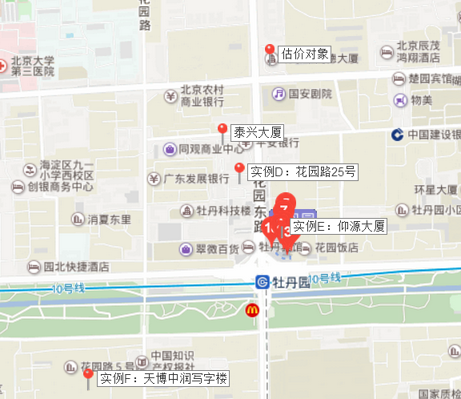
 | 面积修正：
 | 300平方米以下 | 300-600平方米 | 600-900平方米 |  | 900-1200 |  | 1200-1500
 | 104 | 102 | 100 |  | 98 |  | 96
 | 使用率
 | 0 | 90%-95% | 85%-90% |  | 80%-85%
 | 100 | 98 | 96 |  | 94
 | 展示面宽
 | 15-25 | 25-35 | 35-45 |  | 45-55 |  | 55-65
 | 96 | 98 | 100 |  | 102 |  | 104
 | 商业类型
 | 住宅配套 | 独栋商业 | 写字楼配套 |  | 购物中心
 | 98 | 99 |  | 100 | 101
 | 楼层修正
 | 1层 | 2层 | 1-2层
 | 100 | 85 | 90
 | 100 | 85
楼层的简单计算过程：

租金案例
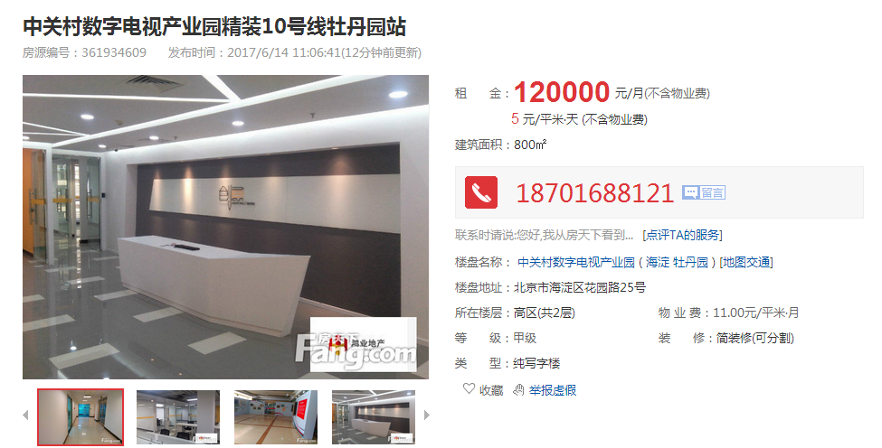

 | http://office.fang.com/zu/3_361934609.html

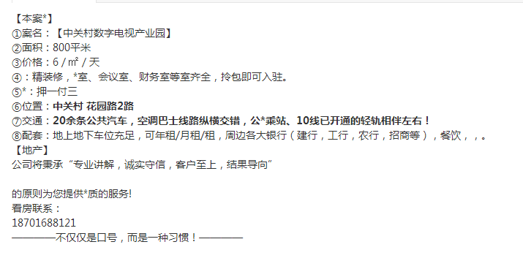

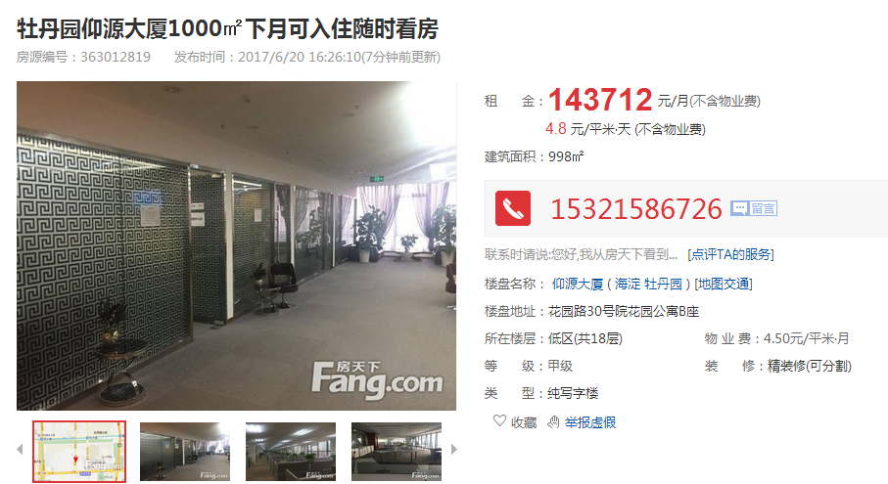

http://office.fang.com/zu/3_363012819.html

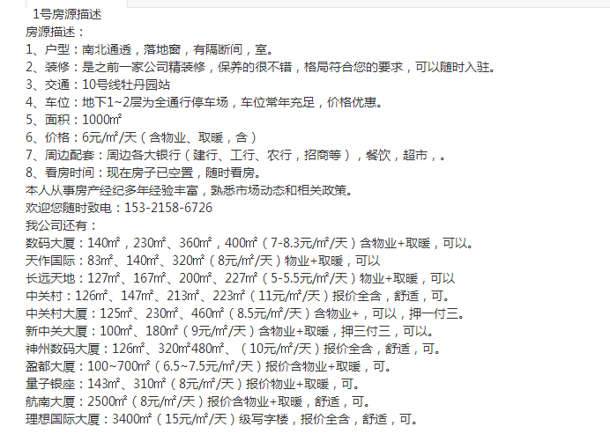

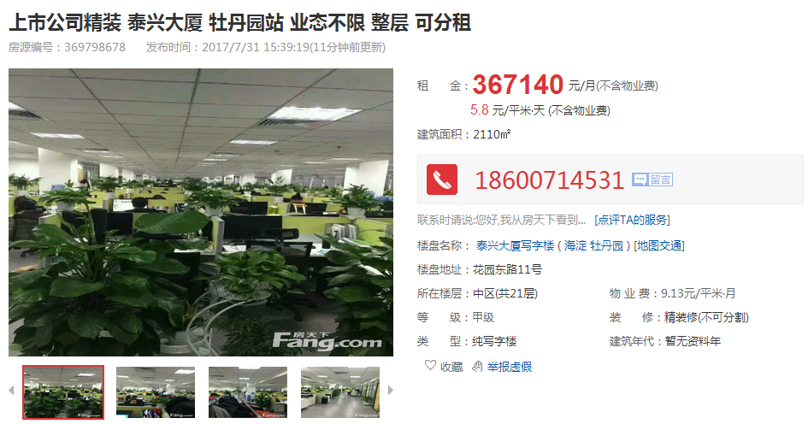

 | http://office.fang.com/zu/3_369798678.html

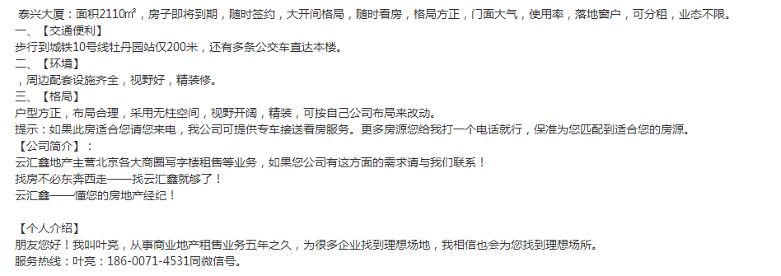

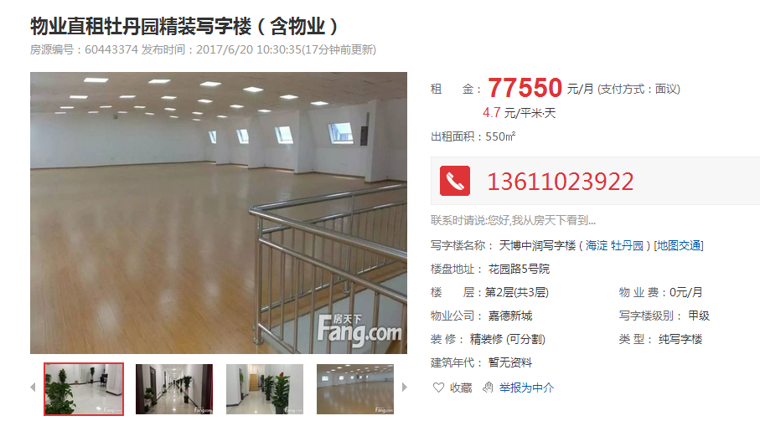

http://office.fang.com/zu/1_60443374.html

整栋案例
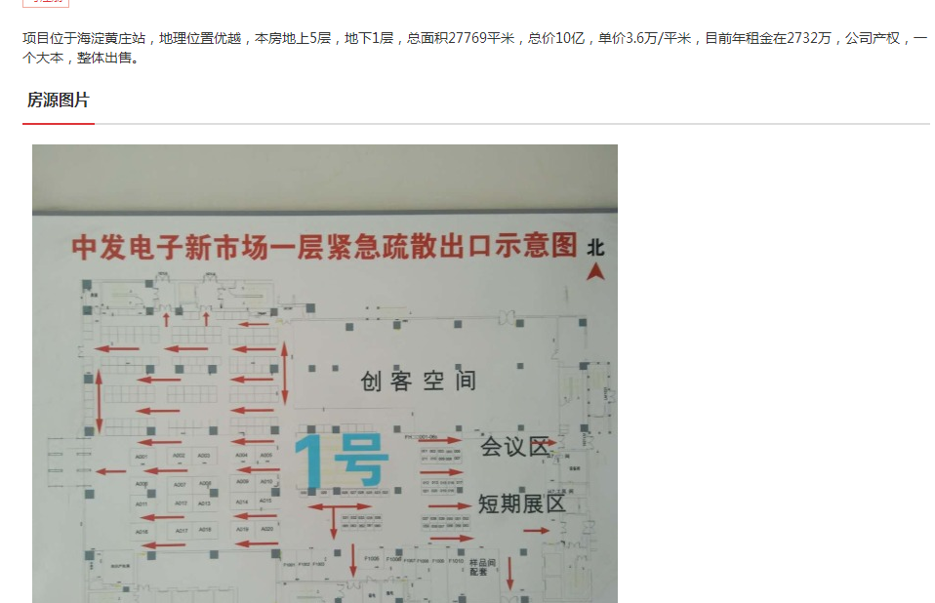
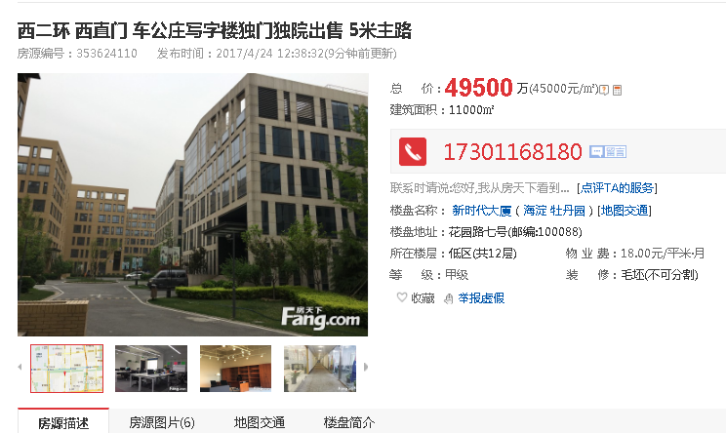
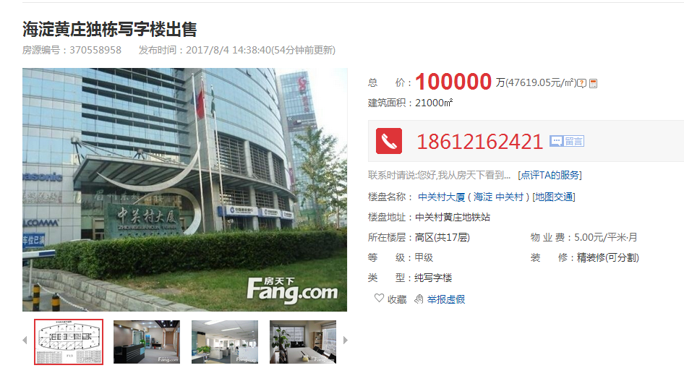

 | http://office.fang.com/shou/3_370558958.html

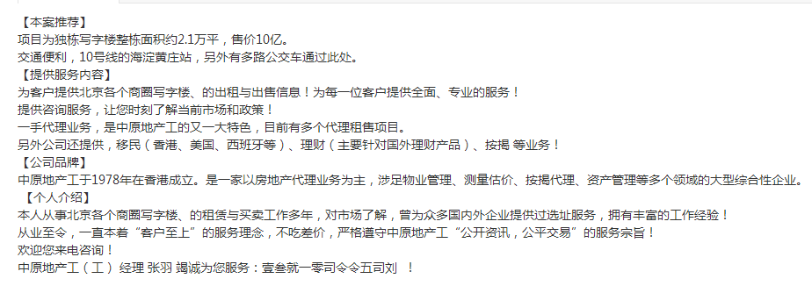

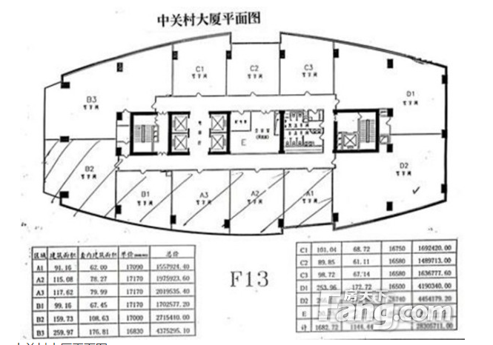

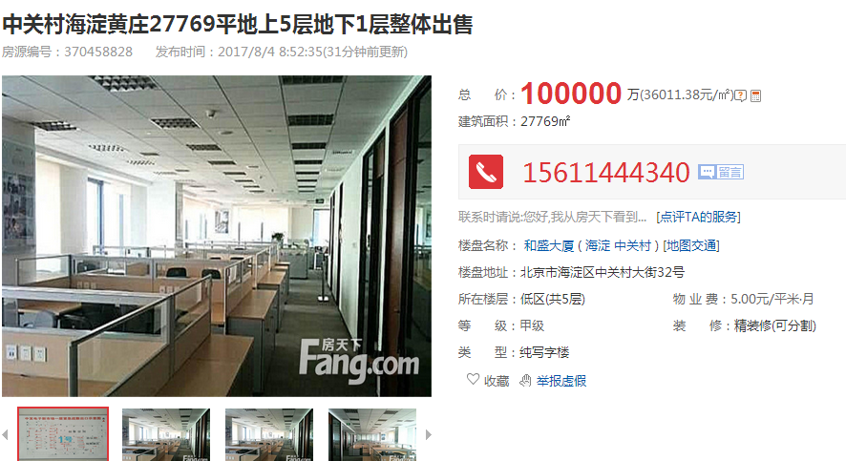

http://office.fang.com/shou/3_370458828.html

